Oppgave 13
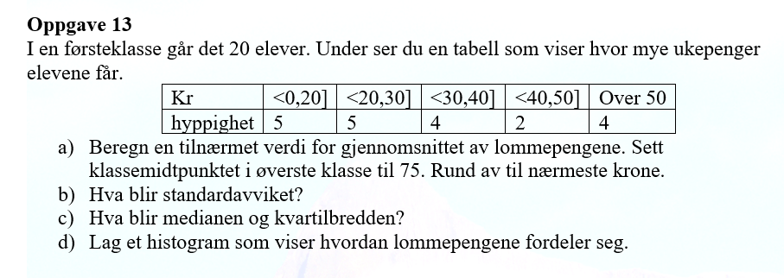
Kr
nedre gr. | øvre gr. | Hyppighet | x_m | x_m*f | f*(x_m-g)^2 | rel.hyppighet | rel.kum.hyppighet | Høyde
0 | 20 | 5 | 10 | 50 | 3187.8125 | 0.25 | 0.25 | 0.25
20 | 30 | 5 | 25 | 125 | 525.3125 | 0.25 | 0.5 | 0.5
30 | 40 | 4 | 35 | 140 | 0.25 | 0.2 | 0.7 | 0.4
40 | 50 | 2 | 45 | 90 | 190.125 | 0.1 | 0.8 | 0.2
50 | 100 | 4 | 75 | 300 | 6320.25 | 0.2 | 1 | 0.08
SUM |  | 20 |  | 705 | 10223.75

a) Tilnærmet verdi for gjennomsnittet av lommepengene er |  |  |  |  | 35 | kr

b) Empirisk standardavvik= |  | 23.2
Relativ kummulativ hyppighet
 | rel.kum.hyppighet
20 | 0.25
30 | 0.5
40 | 0.7
50 | 0.8
75 | 1
c) Vi bruker relativ kummulativ hyppighet for å finne median og kvartiler.

Grense | rel.kum.hyppighet
20 | 0.25
30 | 0.5
40 | 0.7
50 | 0.8
100 | 1

Q_1 (nedre kvartil)= |  | 20
Q_2 (median)= |  | 30
Q_3 (øvre kvartil)= |  | 46

Kvartilbredden er |  | Q_3-Q_1= | 26

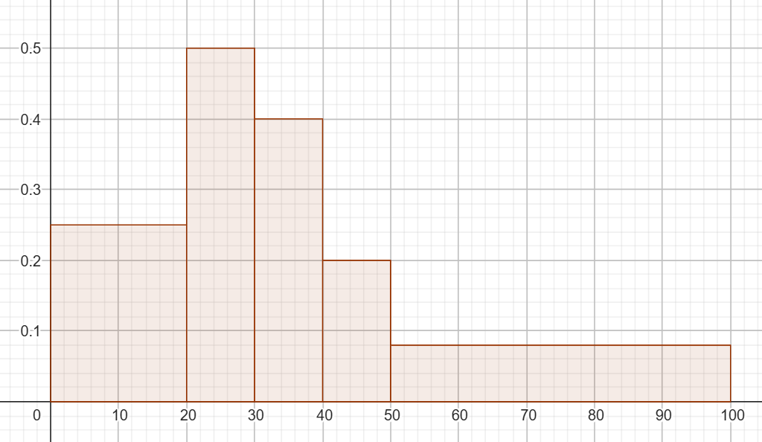
d)

